상품제안서
마인 실버 노크식 볼펜 | 상품코드: S24855

 |  |  |  |  |  |  | 02-713-8555 | www.synergygift.co.kr
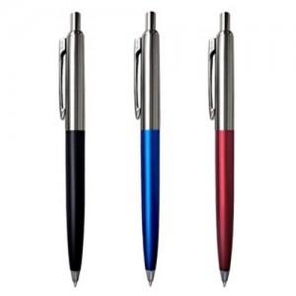

【상세/제작정보】 | <p><span style="font-size: 14pt;"><b>※ 종이선물포장 옵션은 자석케이스형만 가능합니다.</b></span></p><p><span style="font-size: 14pt;">※ 자석케이스 옵션 선택시 택배 입수량 변동됩니다.&nbsp;</span><span style="font-size: 18.6667px;">자석케이스 1BOX 당 200개입</span></p><p><span style="font-size: 18.6667px;">&nbsp;</span></p><p><span style="font-size: 18.6667px;"></span><span style="font-size: 18.6667px;">※ 플라스틱 케이스 ( 단종 )</span><span style="font-size: 18.6667px;">​</span></p><p><span style="font-size: 14pt;">&nbsp; &nbsp;</span></p>

【인쇄/포장옵션】 | 레이저 / 포장불가능

【공급단가】 | 수량 | 300~ | 1,000~ | 3,000~ | 5,000~ | 10,000~
*VAT별도 | 단가 | 1,040원 | 1,010원 | 980원 | 930원 | 900원

【상품 URL】 | https://www.synergygift.co.kr:443/src/goods_detail.php?gdno=24855

